урок 1
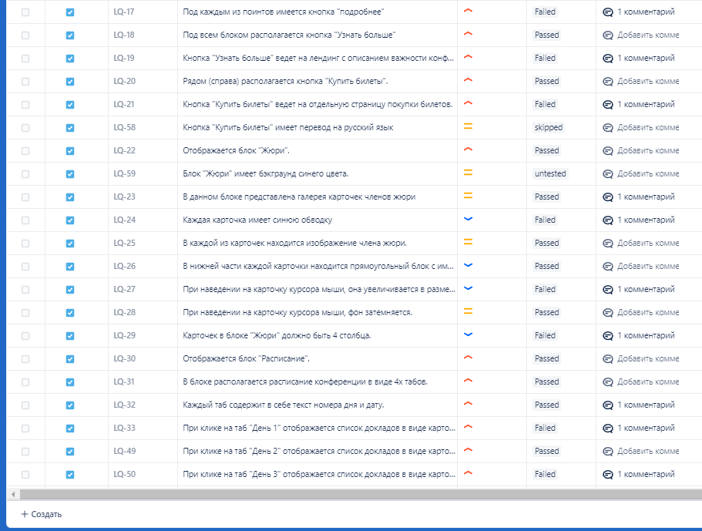
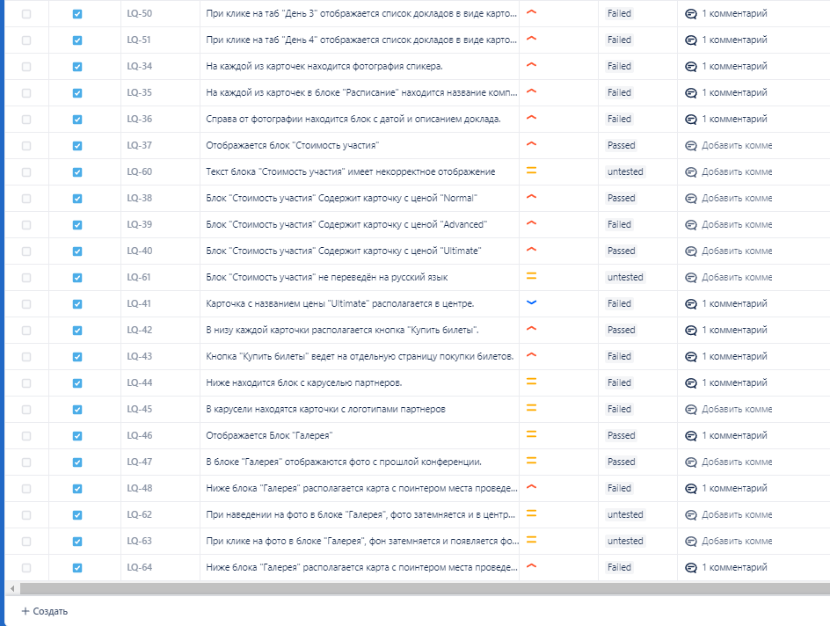
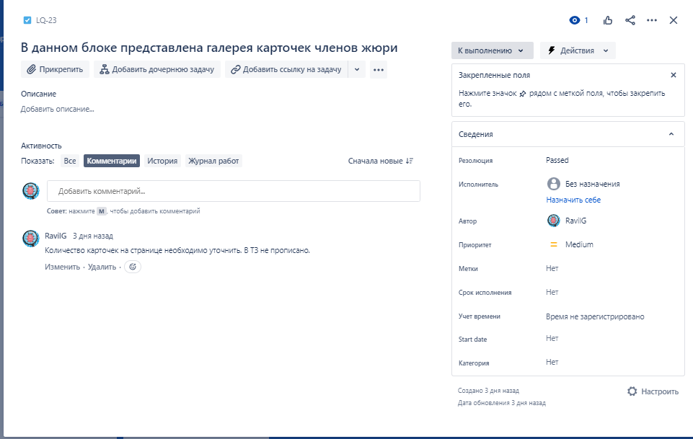
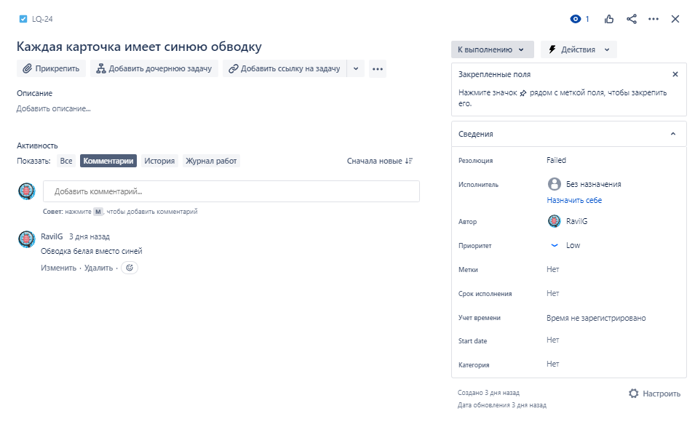
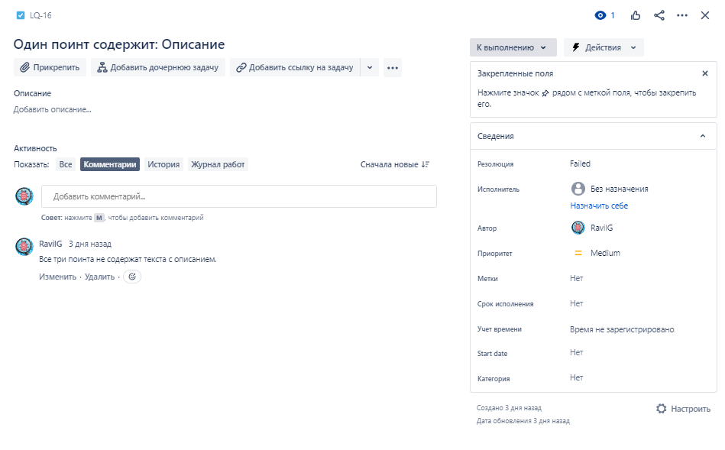
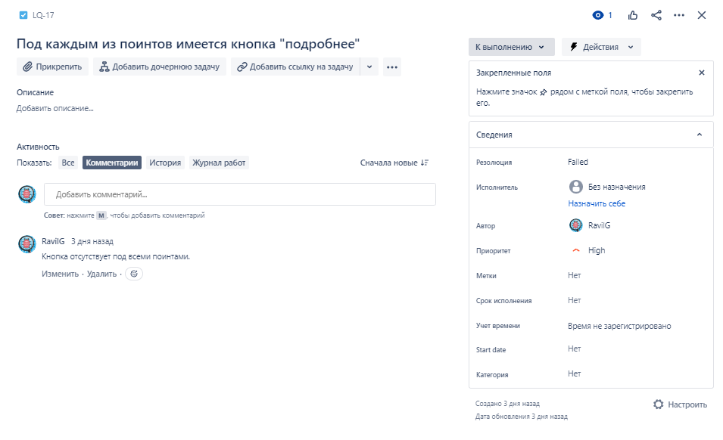
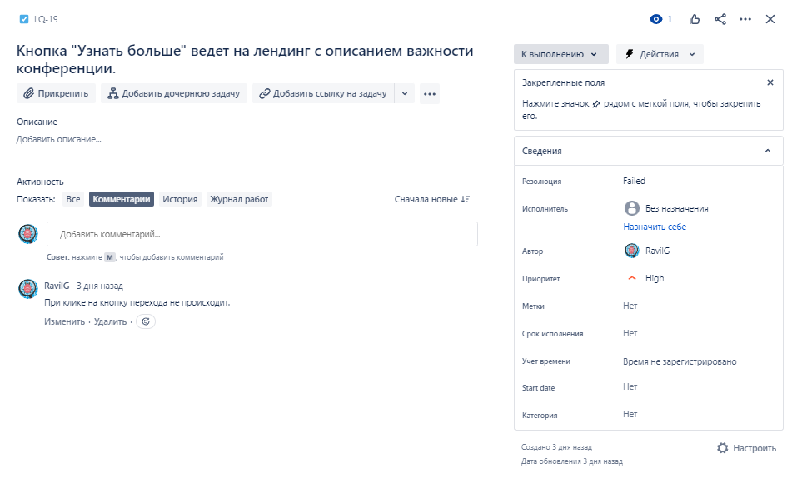
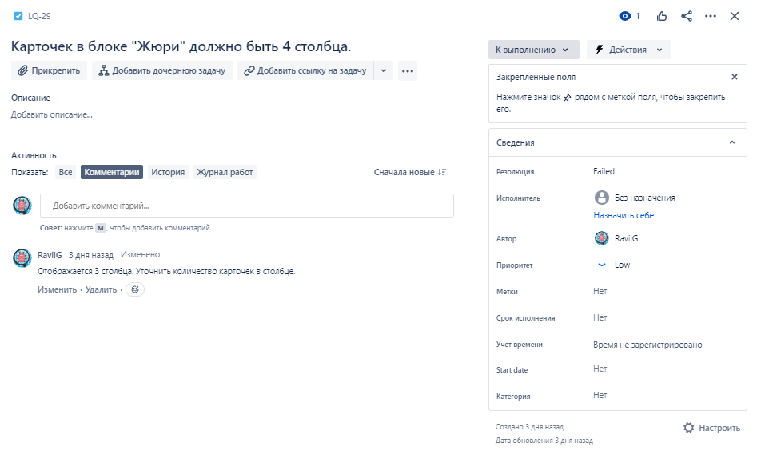
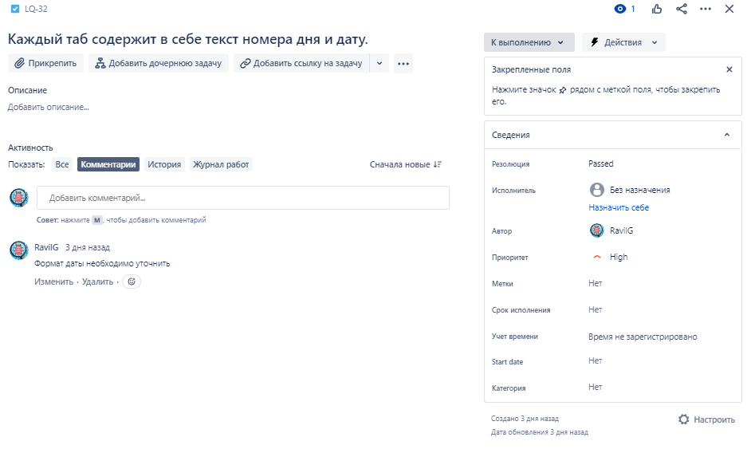
Задание 1. Нобходимо ознакомиться с техническим заданием и составить чек-лист.

Лендинг конференции: https://test-stand.gb.ru/seminar_stands/umeet/index.html Необходимо реализовать лендинг для конференции по тестированию. Хедер лендинга содержит: фоновое изображение, логотип компании, даты проведения, заголовок конференции, а также кнопку "Купить билеты". Кнопка "Купить билеты" ведет на отдельную страницу покупки билетов. Под блоком "Хедер" располагается блок с описанием конференции, а также каунтером обратного отсчета до начала конференции. Под каунтером находятся даты проведения конференции, а также кнопка "Купить билеты". Кнопка "Купить билеты" ведет на отдельную страницу покупки билетов. Блок "Почему стоит посетить". Имеет заголовок "Почему стоит посетить". В блоке располагаются поинты (изображение, название, описание) с описанием почему стоит посетить конференцию. Под каждым из поинтов имеется кнопка "подробнее". Под всем блоком располагается кнопка "Узнать больше", которая ведет на ленинг с описанием важности конференции. Рядом (справа) располагается кнопка "Купить билеты". Кнопка "Купить белеты" ведет на отдельную страницу покупки билетов. Блок "Жюри". В данном блоке представлена галерея карточек членов жюри. Каждая карточка имеет синюю обводку, в каждой из карточек находится изображение члена жюри. В нижней части каждой карточки находится прямоугольный блок с именем и фамилией члена жюри, а также указана его должность. При наведении на карточку курсора мыши, она увеличивается в размере и фон затемняется. Всего 4 столбца должно быть. Блок "Расписание". В блоке располагается расписание конференции. ПО дням расписаны доклады. Всего 4 дня, в каждом из табов дней находятся доклады, Они представлены в виде карточек. На каждой из карточек находится фотография спикера и название компании, в которой работает спикер. Справа от фотографии находится блок с датой и описанием доклада. Блок "Стоимость участия" содержит три цены: Normal, Advanced, Ultimate. В каждой из карточек есть описание, цена. Центральная карточка - Ultimate,

№ | Проверка | Статус | Комментарий
1
2
3
4
5
6
7
8
9
10
11
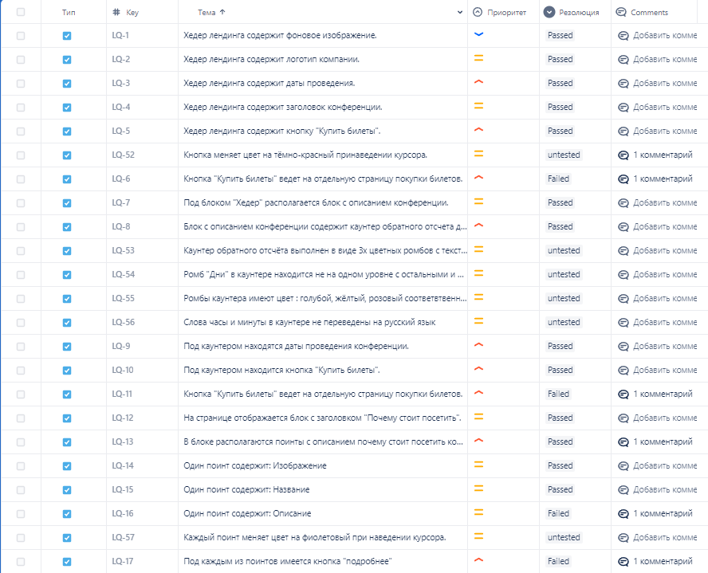
...

Урок 3
Задание 1. Необходимо провести тестирование по тест-кейсам (на проект: лендинг конференции https://test-stand.gb.ru/seminar_stands/umeet/index.html ), составленным в задании 2, и завести баг-репорты в таблицу.

№ | Название | Предусловие | Шаги воспроизведения | Ожидаемый результат | Фактический результат | Вложение
1 | Кнопка "Купить билеты" в хэдере не ведет на отдельную страницу покупки билетов. | Открыта главная страница сайта https://test-stand.gb.ru/seminar_stands/umeet/index.html | 1.Навести курсор на кнопку "Купить билеты" в хэдере | Переход на страницу покупки билетов | Кнопка ведёт на главную страницу поисковика “Яндекс“
 |  |  | 2. Кликнуть мышью на кнопку

 | Критичность
 | Bloker
 | Приоритет | Окружение
 | High | Браузер Яндекс Версия 23.3.0.2246 (64-bit) Windows 10 19041.1

№ | Название | Предусловие | Шаги воспроизведения | Ожидаемый результат | Фактический результат | Вложение
2 | Кнопка "Купить билеты" в блоке с описанием конференции не ведет на отдельную страницу покупки билетов. | Открыта главная страница сайта https://test-stand.gb.ru/seminar_stands/umeet/index.html | 1.Навести курсор на кнопку "Купить билеты" | Переход на страницу покупки билетов | Кнопка ведёт на главную страницу поисковика “Яндекс“
 |  |  | 2. Кликнуть мышью на кнопку

 | Критичность
 | Bloker
 | Приоритет | Окружение
 | High | Браузер Яндекс Версия 23.3.0.2246 (64-bit) Windows 10 19041.1

№ | Название | Предусловие | Шаги воспроизведения | Ожидаемый результат | Фактический результат | Вложение
3 | Поинты в блоке "Почему стоит посетить" не имеют описания | Открыта главная страница сайта https://test-stand.gb.ru/seminar_stands/umeet/index.html | 1. Проскроллить до блока "Почему стоит посетить" | Наличие описания | Описание отсутствует
 |  |  | 2. обратить внимание поинты

 | Критичность
 | Medium
 | Приоритет | Окружение
 | Normal | Браузер Яндекс Версия 23.3.0.2246 (64-bit) Windows 10 19041.1

№ | Название | Предусловие | Шаги воспроизведения | Ожидаемый результат | Фактический результат | Вложение
4 | Отсутствует кнопка "Подробнее" под поинтами в блоке "Почему стоит посетить" | Открыта главная страница сайта https://test-stand.gb.ru/seminar_stands/umeet/index.html | 1. Проскроллить до блока "Почему стоит посетить" | Наличие кнопки "Подробнее" | Кнопка отсутствует под всеми поинтами.
 |  |  | 2. обратить внимание на поинты

 | Критичность
 | Bloker
 | Приоритет | Окружение
 | Normal | Браузер Яндекс Версия 23.3.0.2246 (64-bit) Windows 10 19041.1

№ | Название | Предусловие | Шаги воспроизведения | Ожидаемый результат | Фактический результат | Вложение
5 | Кнопка "Узнать больше" ведет на лендинг с описанием важности конференции. | Открыта главная страница сайта https://test-stand.gb.ru/seminar_stands/umeet/index.html | 1. Проскроллить до блока "Почему стоит посетить" | Переход на страницу с описанием важности конференции | При клике на кнопку перехода не происходит
 |  |  | 2 кликнуть на кнопку "Узнать больше"

 | Критичность
 | Critical
 | Приоритет | Окружение
 | Normal | Браузер Яндекс Версия 23.3.0.2246 (64-bit) Windows 10 19041.1

№ | Название | Предусловие | Шаги воспроизведения | Ожидаемый результат | Фактический результат | Вложение
6 | Кнопка "Купить билеты" в "Узнать больше" не ведет на отдельную страницу покупки билетов. | Открыта главная страница сайта https://test-stand.gb.ru/seminar_stands/umeet/index.html | 1. Проскроллить до блока "Почему стоит посетить" | Переход на страницу покупки билетов | При клике на кнопку перехода не происходит.
 |  |  | 2.Навести курсор на кнопку "Узнать больше"
 |  |  | 3. Кликнуть мышью на кнопку
 | Критичность
 | Bloker
 | Приоритет | Окружение
 | High | Браузер Яндекс Версия 23.3.0.2246 (64-bit) Windows 10 19041.1

№ | Название | Предусловие | Шаги воспроизведения | Ожидаемый результат | Фактический результат | Вложение
7 | Каждая карточка в блоке "Жюри" имеет синюю обводку | Открыта главная страница сайта https://test-stand.gb.ru/seminar_stands/umeet/index.html | 1. Проскроллить до блока "Жюри" | Наличие синей обводки карточек | Обводка белая | 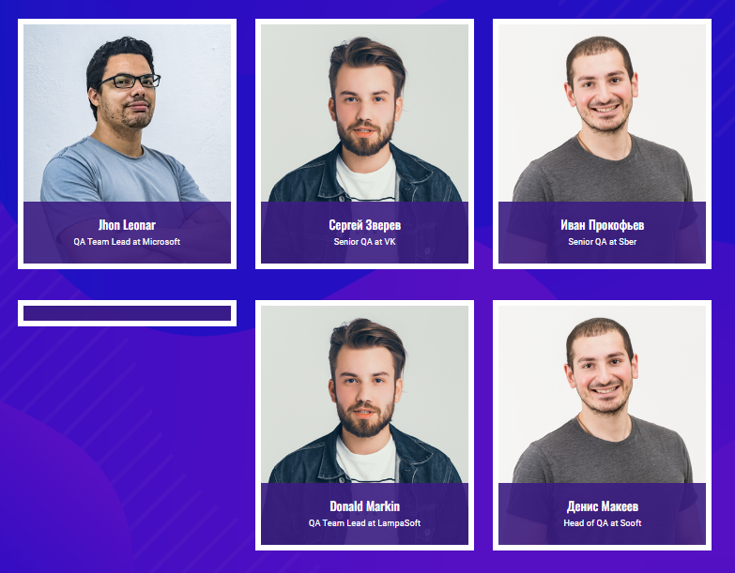
 |  |  | 2. Обратить внимание на обводку карточки

 | Критичность
 | Minor
 | Приоритет | Окружение
 | Low | Браузер Яндекс Версия 23.3.0.2246 (64-bit) Windows 10 19041.1

№ | Название | Предусловие | Шаги воспроизведения | Ожидаемый результат | Фактический результат | Вложение
8 | При наведении на карточку одного из членов жюри курсора мыши, она не увеличивается в размере | Открыта главная страница сайта https://test-stand.gb.ru/seminar_stands/umeet/index.html | 1. Проскроллить до блока "Жюри" | Карточка увеличивается | Карточка не увеличивается
 |  |  | 2. Навести курсор на карточку Жюри

 | Критичность
 | Minor
 | Приоритет | Окружение
 | Low | Браузер Яндекс Версия 23.3.0.2246 (64-bit) Windows 10 19041.1

№ | Название | Предусловие | Шаги воспроизведения | Ожидаемый результат | Фактический результат | Вложение
9 | Фото одного из членов жюри в первом столбце второй ряд отсутствует. | Открыта главная страница сайта https://test-stand.gb.ru/seminar_stands/umeet/index.html | 1. Проскроллить до блока "Жюри" | Наличие фото | Фото отсутствует
 |  |  | 2. Обратить внимание на 1 столбец второй ряд

 | Критичность
 | Major
 | Приоритет | Окружение
 | Low | Браузер Яндекс Версия 23.3.0.2246 (64-bit) Windows 10 19041.1

№ | Название | Предусловие | Шаги воспроизведения | Ожидаемый результат | Фактический результат | Вложение
10 | В блоке "Расписание" в при клике на Таб "День 1" некорректно отображаются карточки докладов | Открыта главная страница сайта https://test-stand.gb.ru/seminar_stands/umeet/index.html | 1. Проскроллить до блока "Расписание" | В каждом из табов дней находятся доклады, Они представлены в виде карточек. | Некорректное отображение карточек с фото в виде “Собакена))“ и без описания. Под карточками серое поле со случайным набором символов. | 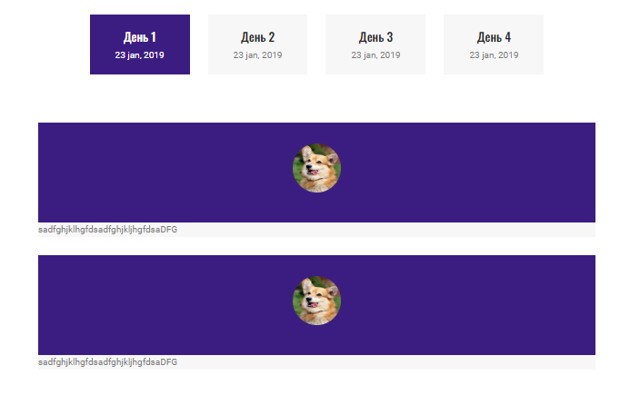
 |  |  | 2. Кликнуть мышью на таб "День 1"

 | Критичность
 | Bloker
 | Приоритет | Окружение
 | High | Браузер Яндекс Версия 23.3.0.2246 (64-bit) Windows 10 19041.1

№ | Название | Предусловие | Шаги воспроизведения | Ожидаемый результат | Фактический результат | Вложение
11 | В блоке "Расписание" в при клике на Таб "День 3" отсутствуют карточки докладов | Открыта главная страница сайта https://test-stand.gb.ru/seminar_stands/umeet/index.html | 1. Проскроллить до блока "Расписание" | В каждом из табов дней находятся доклады, Они представлены в виде карточек. | Карточки отсутствуют | 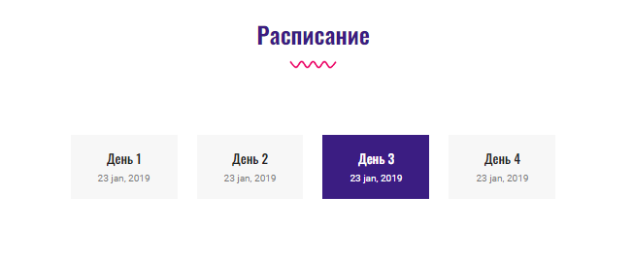
 |  |  | 2. Кликнуть мышью на таб "День 3"

 | Критичность
 | Bloker
 | Приоритет | Окружение
 | High | Браузер Яндекс Версия 23.3.0.2246 (64-bit) Windows 10 19041.1

№ | Название | Предусловие | Шаги воспроизведения | Ожидаемый результат | Фактический результат | Вложение
12 | В блоке "Расписание" в при клике на Таб "День 4" некорректно отображаются карточки докладов | Открыта главная страница сайта https://test-stand.gb.ru/seminar_stands/umeet/index.html | 1. Проскроллить до блока "Расписание" | В каждом из табов дней находятся доклады, Они представлены в виде карточек. | Карточка отображается не корректно, . Сверху карточки на сером фоте отображается набор случайных цифр. | 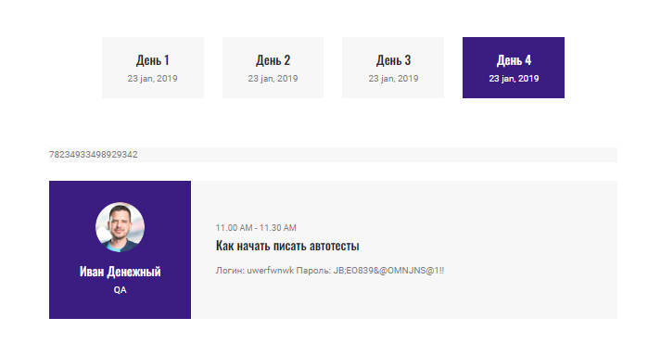
 |  |  | 2. Кликнуть мышью на таб "День 4"

 | Критичность
 | Bloker
 | Приоритет | Окружение
 | High | Браузер Яндекс Версия 23.3.0.2246 (64-bit) Windows 10 19041.1

№ | Название | Предусловие | Шаги воспроизведения | Ожидаемый результат | Фактический результат | Вложение
13 | В блоке "Расписание" во всех карточках относящихся к табу “День 1“ некорректное фото. | Открыта главная страница сайта https://test-stand.gb.ru/seminar_stands/umeet/index.html | 1. Проскроллить до блока "Расписание" | На каждой из карточек находится фотография спикера и название компании | Фото собакена вместо фото спикера )
 |  |  | 2. Кликнуть мышью на таб "День 1"
 |  |  | 3. Обратить внимание на фото
 | Критичность
 | Bloker
 | Приоритет | Окружение
 | High | Браузер Яндекс Версия 23.3.0.2246 (64-bit) Windows 10 19041.1

№ | Название | Предусловие | Шаги воспроизведения | Ожидаемый результат | Фактический результат | Вложение
14 | В блоке "Расписание" во всех карточках в табах отсутствует название компании в которой работает спикер | Открыта главная страница сайта https://test-stand.gb.ru/seminar_stands/umeet/index.html | 1. Проскроллить до блока "Расписание" | На каждой из карточек находится фотография спикера и название компании | Во всех карточках отсутствует название компании в которой работает спикер | 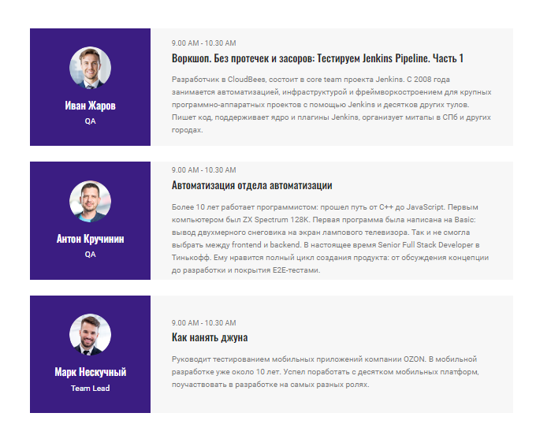
 |  |  | 2. Кликнуть мышью на таб "День 1", "День 2", "День 3","День 4".
 |  |  | 3. Обратить внимание на место под фото
 | Критичность
 | Medium
 | Приоритет | Окружение
 | Normal | Браузер Яндекс Версия 23.3.0.2246 (64-bit) Windows 10 19041.1

№ | Название | Предусловие | Шаги воспроизведения | Ожидаемый результат | Фактический результат | Вложение
15 | В блоке "Расписание" в карточках таба “День 1“ отсутствует описание. | Открыта главная страница сайта https://test-stand.gb.ru/seminar_stands/umeet/index.html | 1. Проскроллить до блока "Расписание" | На каждой из карточек находится фотография спикера и название компании | В карточках таба “День 1“ отсутствует описание.
 |  |  | 2. Кликнуть мышью на таб "День 1".
 |  |  | 3. Обратить внимание на описание
 | Критичность
 | Medium
 | Приоритет | Окружение
 | Normal | Браузер Яндекс Версия 23.3.0.2246 (64-bit) Windows 10 19041.1

№ | Название | Предусловие | Шаги воспроизведения | Ожидаемый результат | Фактический результат | Вложение
16 | В блоке "Расписание" в карточках таба “День 4“ в описании отображён чей то логин и пароль | Открыта главная страница сайта https://test-stand.gb.ru/seminar_stands/umeet/index.html | 1. Проскроллить до блока "Расписание" | Справа от фотографии находится блок с датой и описанием доклада. | В карточках таба “День 4“ в описании отображён чей то логин и пароль
 |  |  | 2. Кликнуть мышью на таб "День 4".
 |  |  | 3. Обратить внимание на описание
 | Критичность
 | Critical
 | Приоритет | Окружение
 | High | Браузер Яндекс Версия 23.3.0.2246 (64-bit) Windows 10 19041.1

№ | Название | Предусловие | Шаги воспроизведения | Ожидаемый результат | Фактический результат | Вложение
17 | Текст блока "Стоимость участия" имеет некорректное отображение | Открыта главная страница сайта https://test-stand.gb.ru/seminar_stands/umeet/index.html | 1. Проскроллить до блока "Стоимость участия" | Название блока "Стоимость участия" в одну строку | Некорректные переносы стов на новую строку | 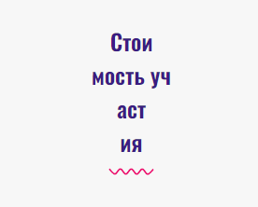
 |  |  | 2. Обратить внимание на шрифт заголовка блока

 | Критичность
 | Critical
 | Приоритет | Окружение
 | High | Браузер Яндекс Версия 23.3.0.2246 (64-bit) Windows 10 19041.1

№ | Название | Предусловие | Шаги воспроизведения | Ожидаемый результат | Фактический результат | Вложение
18 | В блоке "Стоимость участия" в карточке "Advanced" цена и название карточки отображаются не корректно | Открыта главная страница сайта https://test-stand.gb.ru/seminar_stands/umeet/index.html | 1. Проскроллить до блока "Стоимость участия" | Отображение цены в рублях, название карточки в одну строку | цена и название карточки отображаются не корректно
 |  |  | 2. Обратить внимание на карточку Advanced

 | Критичность
 | Critical
 | Приоритет | Окружение
 | High | Браузер Яндекс Версия 23.3.0.2246 (64-bit) Windows 10 19041.1

№ | Название | Предусловие | Шаги воспроизведения | Ожидаемый результат | Фактический результат | Вложение
19 | В блоке "Стоимость участия" Карточка с названием цены "Ultimate" располагается не центре. | Открыта главная страница сайта https://test-stand.gb.ru/seminar_stands/umeet/index.html | 1. Проскроллить до блока "Стоимость участия" | Центральная карточка - Ultimate | карточка находится справа (третья по счёту) | 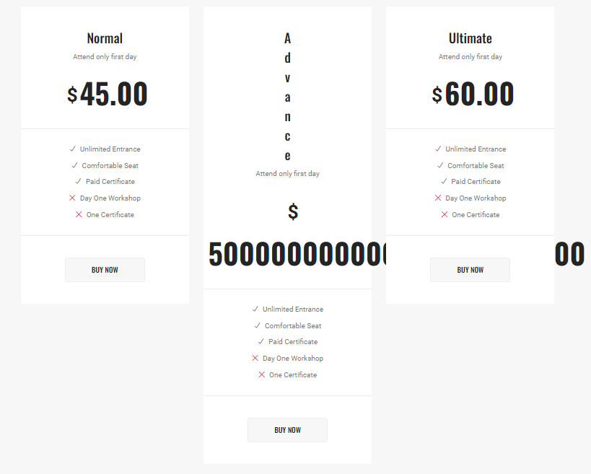
 |  |  | 2. Обратить внимание на карточку располажение карточек

 | Критичность
 | Critical
 | Приоритет | Окружение
 | High | Браузер Яндекс Версия 23.3.0.2246 (64-bit) Windows 10 19041.1

№ | Название | Предусловие | Шаги воспроизведения | Ожидаемый результат | Фактический результат | Вложение
20 | В блоке "Стоимость участия" во всех карточках кнопка "Купить билеты" не ведет на страницу покупки билетов | Открыта главная страница сайта https://test-stand.gb.ru/seminar_stands/umeet/index.html | 1. Проскроллить до блока "Стоимость участия" | Переход на страницу покупки билетов | Кнопки во всех 3х карточках ведут в начало страницы
 |  |  | 2.Кликнуть на кнопку "Купить билеты" в карточке "Normal", "Advanced", "Ultimate"

 | Критичность
 | Bloker
 | Приоритет | Окружение
 | High | Браузер Яндекс Версия 23.3.0.2246 (64-bit) Windows 10 19041.1

№ | Название | Предусловие | Шаги воспроизведения | Ожидаемый результат | Фактический результат | Вложение
21 | В блоке "карусель партнеров." Карточки изображены просто в виде отдельных блоков. Не все карточки имеют лого партнера | Открыта главная страница сайта https://test-stand.gb.ru/seminar_stands/umeet/index.html | 1. Проскроллить до блока "Наши Партнёры" | Карусель карточек с лого | Карточки изображены просто в виде отдельных блоков. Не все карточки имеют лого партнера | 
 |  |  | 2. Обратить внимание на наличие карточек партнёров в виде карусели

 | Критичность
 | Medium
 | Приоритет | Окружение
 | Normal | Браузер Яндекс Версия 23.3.0.2246 (64-bit) Windows 10 19041.1

№ | Название | Предусловие | Шаги воспроизведения | Ожидаемый результат | Фактический результат | Вложение
20 | Под блоком отсутствует карта с поинтером места проведения | Открыта главная страница сайта https://test-stand.gb.ru/seminar_stands/umeet/index.html | 1. Проскроллить до блока галерея | карта с поинтером места проведения | Отсутствует карта с поинтером места проведения | 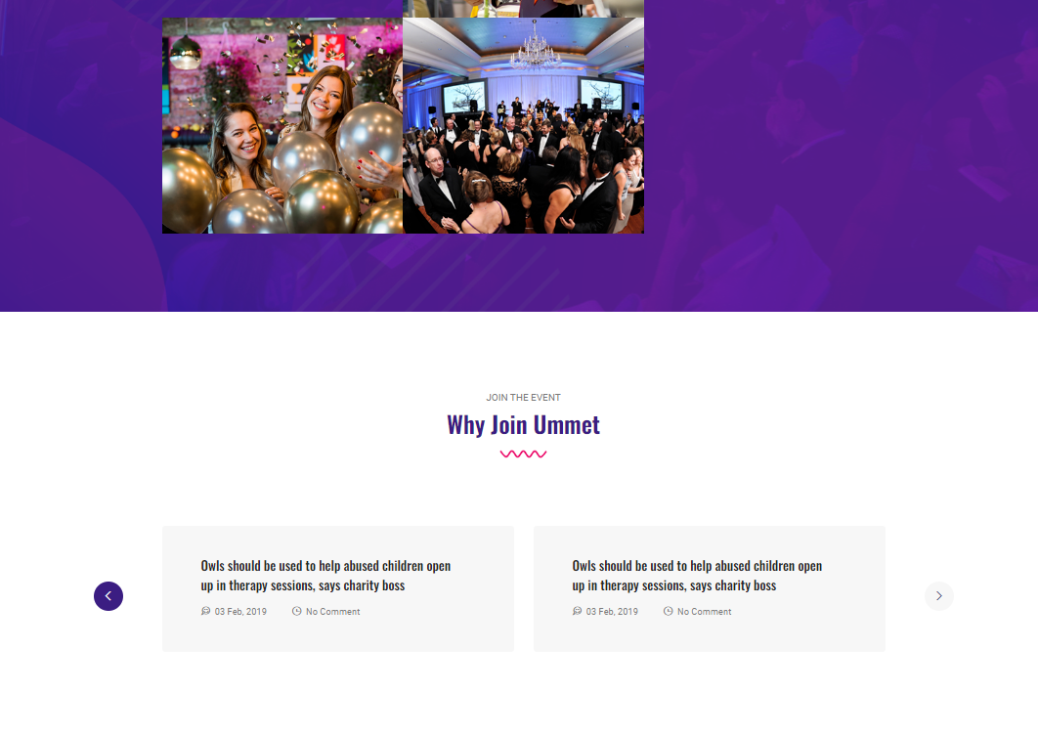
 |  |  | 2.Обратить внимание на место под блоком галерея

 | Критичность
 | Bloker
 | Приоритет | Окружение
 | High | Браузер Яндекс Версия 23.3.0.2246 (64-bit) Windows 10 19041.1

